操作步骤
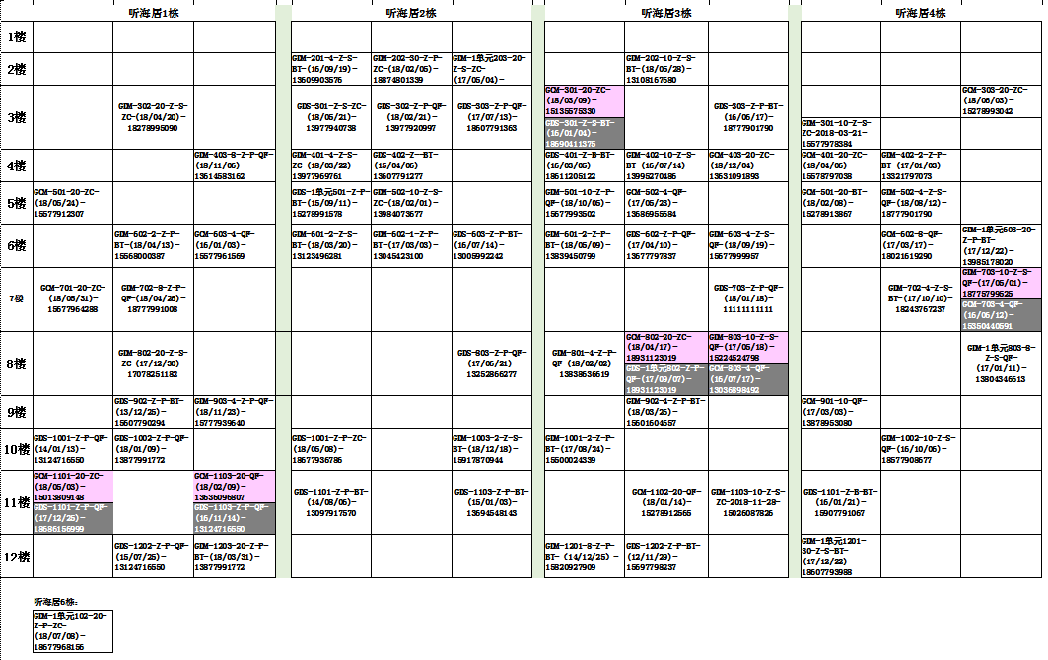
将现有用户转换为用户代码的具体操作步骤
第一、明确需要转换的用户群所在的小区，在BOSS系统的报表系统中，导出截止当日的“用户综合账目查询”报表。（注：“用户综合账目查询”报表在导表时需分两次进行导出，第一次导出的时候条件勾选具体为地区：北海/县区：北海市/客户性质：居民客户/网络类型：城网/账目项（产品）类型：基本包/账目项：数字电视基本包，这份导出的表为电视用户的明细表；第二次导表同样是在“用户综合账目查询”报表中查询，但是条件勾选具体为地区：北海/县区：北海市/客户性质：居民客户/网络类型：城网/子产品类型：宽带，这一份则是宽带用户明细表）
第二、合并电视与宽带用户明细表数据。将导出的两份表格内容用不同颜色标记好后，将两份表格合并，并可删减一些不需要的列，最终至少应该保留受理名、客户名、安装地址、用户编号、终端、机顶盒种类、账目项1/2、乐家套餐订购、产品状态、参考到期日这几列。
第三、筛选并新建单电视用户、单宽带用户、电视+宽带用户表格。选中用户编码这一整列数据，再利用条件格式→突出显示单元格规则→重复值的步骤（如下图），标记处用户编码这一栏的重复项，这一部分用户则为电视+宽带用户，未标记颜色的则为单电视用户/单宽带用户，再利用筛选条件将这三类用户区分开，并各建立一张新的表格。需要注意的是，电视+宽带用户的表格在复制粘贴时，只需要取宽带表格中的数据，不需要将所有重复项都粘贴过来，否则数据会有重复。
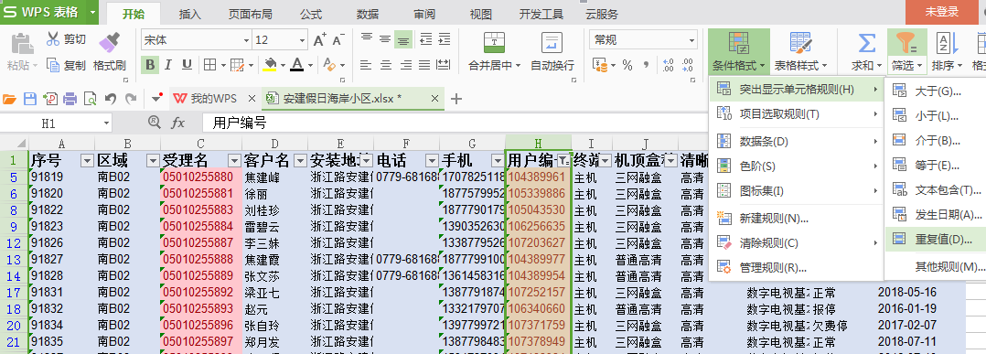

第四、进行安装地址的数据分析。取3个表格中的任一表格，查看安装地址这一列，看下这一个小区的楼盘大致是怎样的布局，该小区大概有多少栋楼，是否小区内又有分几个片区，若有分几个片区的话，再将不同的片区用不同的颜色标记出来，方便后续查询。如下图，安建假日海岸小区中又有分为听海居、倚水居与望海居三个片区，则将其进行标记区分出来，有些地址尚未明确的，暂且不管它。
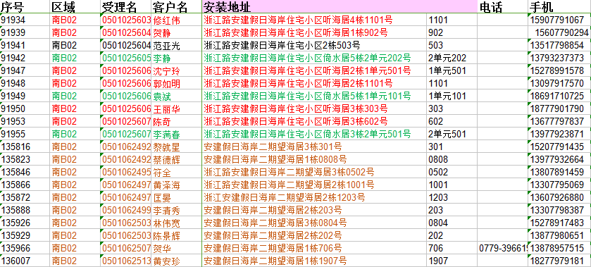

第五、转换代码。根据已确定的代码转换规则，利用筛选进行更改即可，值得一提的是：安装地址的代码提取，将需要使用到MID与FIND计算公式，具体为“=MID(D2,FIND("栋",D2)+1,FIND("号",D2,FIND("栋",D2))-FIND("栋",D2)-1)”如下图1，即可提取出所需代码；还有就是宽带质量的数据提取，首先选中宽带表格中的“账目项”整列，复制粘贴到新的Word文档中，再全选整篇文档并用"ctrl+H"键调出文档的替换功能，点击高级搜索→勾选使用通配符→查找内容框输入"[!0-9]"→全部替换（如下图2），即可得出数据，再复制粘贴回excel表格中。
图1
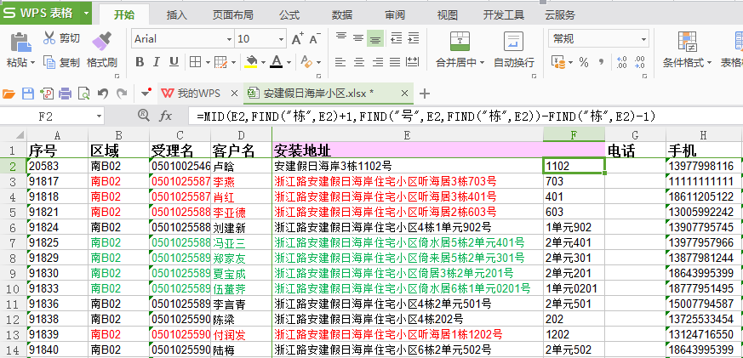

图2
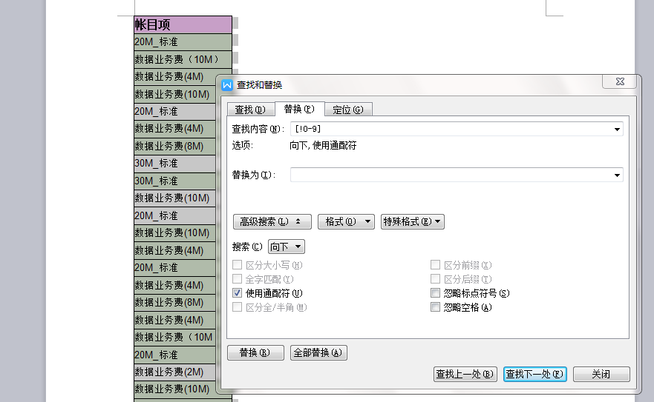

第六、编写代码。代码全部转换成功后，利用"&"公式将几个单元格按照已有的顺序进行合并，如下图，具体公式样例为“="GCM"&Q2&F2&Q2&N2&Q2&O2&Q2&P2&Q2&H2”

第七、填入楼层。筛选出同一楼层的用户，按照楼层进行填入，设置单元格为自动换行，具体样式如下图。

